FuelPHP_インストール手順書
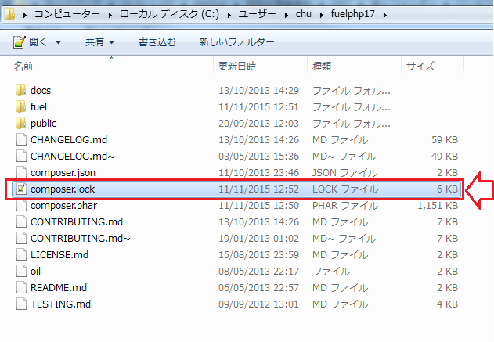
FuelPHP SETUP
chu
↑＿ここに、Windowsユーザー名を入力してください！ （エクセルのA2は、必ず固定にしてください。）

1 | Windowsスタートボタンを押下する

2 | 白いテキストBOXに、「cmd」と入力して、[ENTER]

3 | 下記を実行する。
 | cd C:\Users\chu
 | mkdir fuelphp17

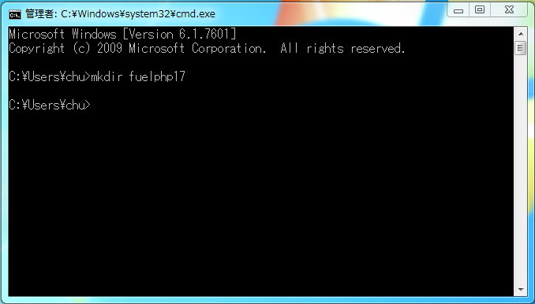

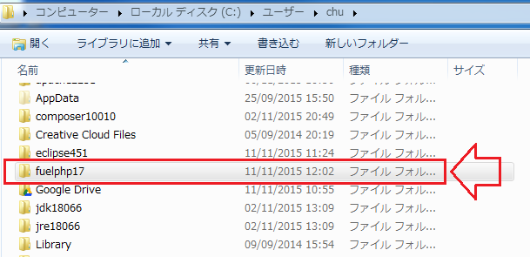

4 | 右記より対象ファイルをダウンロード＿\\10.50.5.200\startup\開発中事業資料\HRT\個人フォルダー\ロン＆ヴィエン\バイナリーモジュール
 | fuelphp-1.7.zip

 | ※上記「fuelphp17」フォルダーの直下にコピーする

5 | 貼り付けた「fuelphp-1.7.zip」ファイルを解凍する

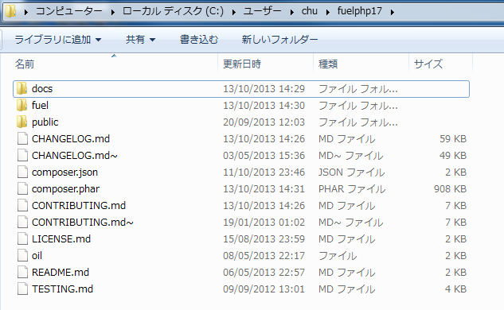

6 | 以下のファイルを編集する。
 | C:\Users\chu\php5615\php.ini

 | ※「;extension=php_openssl.dll」を検索する
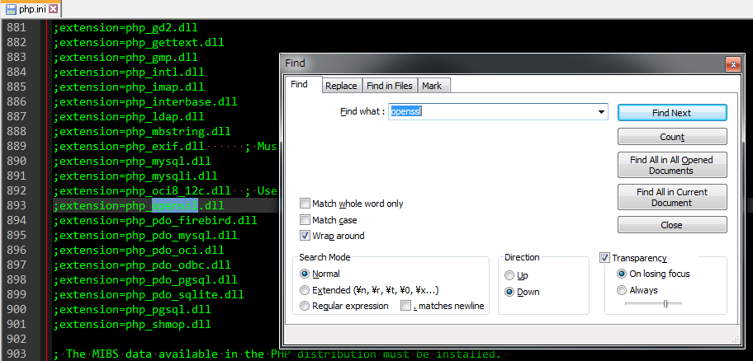

 | ※「;extension=php_openssl.dll」 ⇒ 「extension=ext/php_openssl.dll」

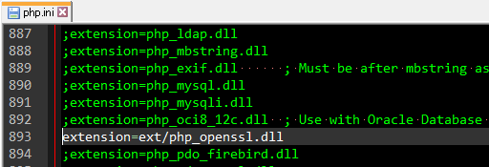

6.5 | composer.json を編集する

 | ※C:\Users\chu\fuelphp17\ の直下に"composer.json"ファイルをテキストエディターでオプンする
 | "minimum-stability" : "dev" ⇒ "minimum-stability" : "stable"
 | ↓
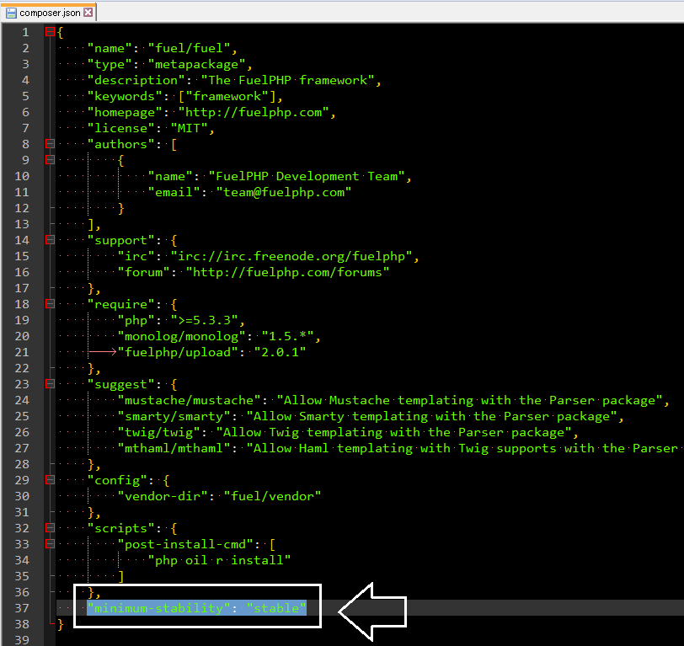

7 | FuelPHPでComposerバッケージマネージャーを使う

 | ※フレームワークのコンポーネントが composer 経由でロードされる。

 | cd C:\Users\chu\fuelphp17
 | ..\php5615\php.exe composer.phar self-update

 | ..\php5615\php.exe composer.phar update

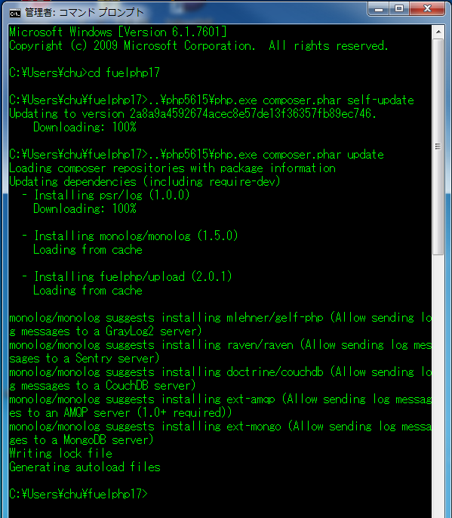

補足説明 | 「composer.lock」ファイルの生成確認をする ※composer.lock は、git でコミットすべきファイルで、チームでバージョンを揃えるために存在するものともいえる。

